1F
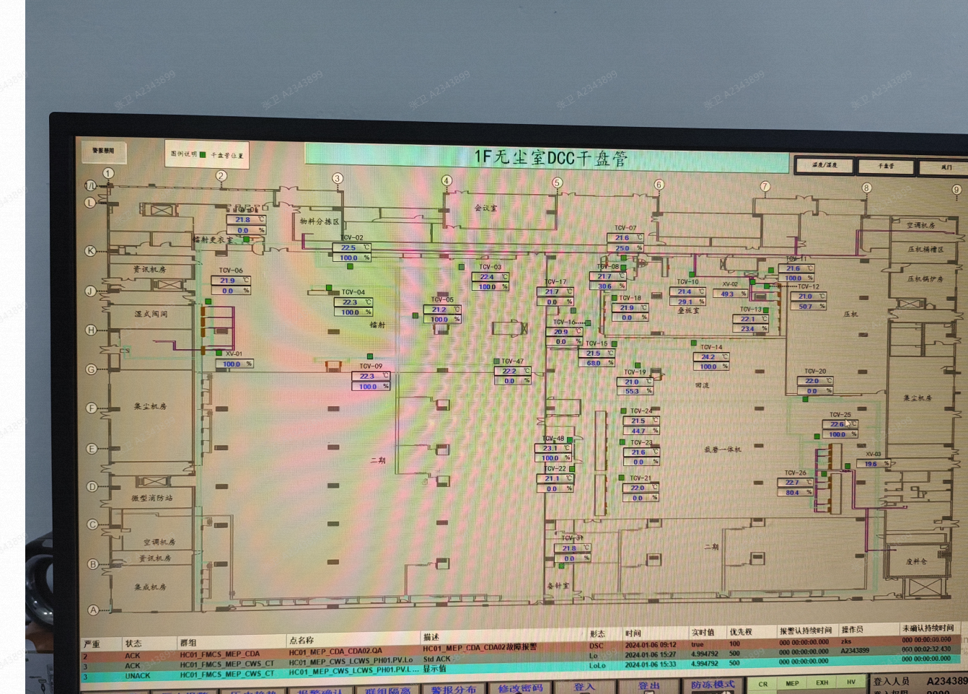
车间 | DCC名称 | 溫溼度看板 | 温度控制中值 | HIHI | HI | LO | LOLO | 湿度 | 看板點位 | 空调箱 | TCV_SP
鐳射區 | TCV_01 | TTHT01 | 22±2 | 24 | 23.6 | 20.4 | 20 | 42.5%~57.5% | HC01_CR_1F_ROOM_TT01 | MAU101 | 22
 | TCV_02 |  |  |  |  |  |  |  |  |  | 21.8
 | TCV_03 |  |  |  |  |  |  |  |  |  | 22
 | TCV_04 |  |  |  |  |  |  |  |  |  | 21
 | TCV_05 |  |  |  |  |  |  |  |  |  | 22
 | TCV_06 |  |  |  |  |  |  |  |  |  | 21.8
 | TCV_09 |  |  |  |  |  |  |  |  |  | 22
 | TCV_47 |  |  |  |  |  |  |  |  |  | 21.8
 | TCV_04 | TTHT06 |  |  |  |  |  |  | HC01_CR_1F_ROOM_TT06 |  | 21
 | TCV_06 |  |  |  |  |  |  |  |  |  | 21.8
 | TCV_09 |  |  |  |  |  |  |  |  |  | 22
叠板室 | TCV_07 | TTHT02 | 22±2 | 24 | 23.6 | 20.4 | 20 | 45%~55% | HC01_CR_1F_ROOM_TT02 | MAU102 | 22.5
 | TCV_08 |  |  |  |  |  |  |  |  |  | 22.5
 | TCV_10 |  |  |  |  |  |  |  |  |  | 22.5
 | TCV_11 |  |  |  |  |  |  |  |  |  | 24
 | TCV_12 |  |  |  |  |  |  |  |  |  | 22
 | TCV_13 |  |  |  |  |  |  |  |  |  | 22.5
 | TCV_18 | TTHT03 |  |  |  |  |  |  | HC01_CR_1F_ROOM_TT03 |  | 22
回流 | TCV_14 | TTHT07 | 22±2 | 24 | 23.6 | 20.4 | 20 | 40%~60% | HC01_CR_1F_ROOM_TT07 | MAU106 | 21
 | TCV_15 |  |  |  |  |  |  |  |  |  | 21
 | TCV_16 |  |  |  |  |  |  |  |  |  | 22
 | TCV_17 |  |  |  |  |  |  |  |  |  | 22
 | TCV_19 |  |  |  |  |  |  |  |  |  | 21
备针室 | TCV_31 | TTHT09 |  |  |  |  |  |  | HC01_CR_1F_ROOM_TT09 |  | 23

2F
车间 | DCC名称 | 溫溼度看板 | 温度控制中值 | HIHI | HI | LO | LOLO | 湿度 | 看板點位 | 空调箱 | TCV_SP
环境实验室 | TCV_02 | TTHT01 | 23±5 | 28 | 27.5 | 18.5 | 18 | 40%~60% | HC01_CR_2F_ROOM_TT01 | MAU201 | 23
 | TCV_01 |  |  |  |  |  |  |  |  |  | 22.2
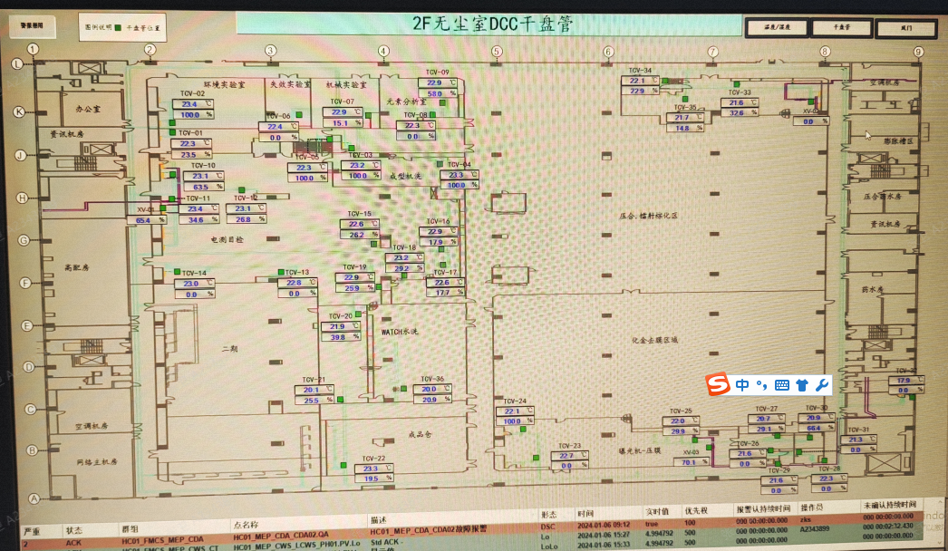
失效实验室 | TCV_06 | TTHT02 |  |  |  |  |  |  | HC01_CR_2F_ROOM_TT02 |  | 23
机械实验室 | TCV_07 | TTHT04 |  |  |  |  |  |  | HC01_CR_2F_ROOM_TT04 |  | 23
元素分析室 | TCV_08 | TTHT03 |  |  |  |  |  |  | HC01_CR_2F_ROOM_TT03 |  | 22.5
 | TCV_09 |  |  |  |  |  |  |  |  |  | 23
 | TCV_08 | TTHT05 |  |  |  |  |  |  | HC01_CR_2F_ROOM_TT05 |  | 22.5
 | TCV_09 |  |  |  |  |  |  |  |  |  | 23
IR炉 | TCV_03 | TTHT14 | 23±5 | 28 | 27.5 | 18.5 | 18 | 40%~60% | HC01_CR_2F_ROOM_TT14 |  | 20
电测目检 | TCV_05 | TTHT07 | 24±2 | 26 | 25.6 | 22.4 | 22 | 40%~60% | HC01_CR_2F_ROOM_TT07 |  | 19
 | TCV_10 |  |  |  |  |  |  |  |  |  | 23.4
 | TCV_11 |  |  |  |  |  |  |  |  |  | 23.5
 | TCV_12 |  |  |  |  |  |  |  |  |  | 23.2
 | TCV_14 |  |  |  |  |  |  |  |  |  | 22.5
 | TCV_15 |  |  |  |  |  |  |  |  |  | 23
 | TCV_15 | TTHT13 |  |  |  |  |  |  | HC01_CR_2F_ROOM_TT13 |  | 23
 | TCV_16 |  |  |  |  |  |  |  |  |  | 23
 | TCV_17 |  |  |  |  |  |  |  |  |  | 24
水平棕化收板端 | TCV_33 | TTHT06 | 22±2 | 24 | 23.6 | 20.4 | 20 | 45%~55% | HC01_CR_2F_ROOM_TT06 |  | 19.5
 | TCV_34 |  |  |  |  |  |  |  |  |  | 21.5
 | TCV_35 |  |  |  |  |  |  |  |  |  | 19.5
外包装 | TCV_18 | TTHT08 | 24±2 | 26 | 25.6 | 22.4 | 22 | 40%~60% | HC01_CR_2F_ROOM_TT08 | MAU202 | 24
 | TCV_19 |  |  |  |  |  |  |  |  |  | 22.8
成品仓 | TCV_22 | TTHT09 | 24±3 | 27 | 25.8 | 22.2 | 21 | 40%~60% | HC01_CR_2F_ROOM_TT09 |  | 24
曝光机 压膜 | TCV_23 | TTHT10 | 22±2 | 24 | 23.6 | 20.4 | 20 | 45%~55% | HC01_CR_2F_ROOM_TT10 |  | 20.5
 | TCV_24 |  |  |  |  |  |  |  |  |  | 21.5
 | TCV_25 |  |  |  |  |  |  |  |  |  | 22

3F
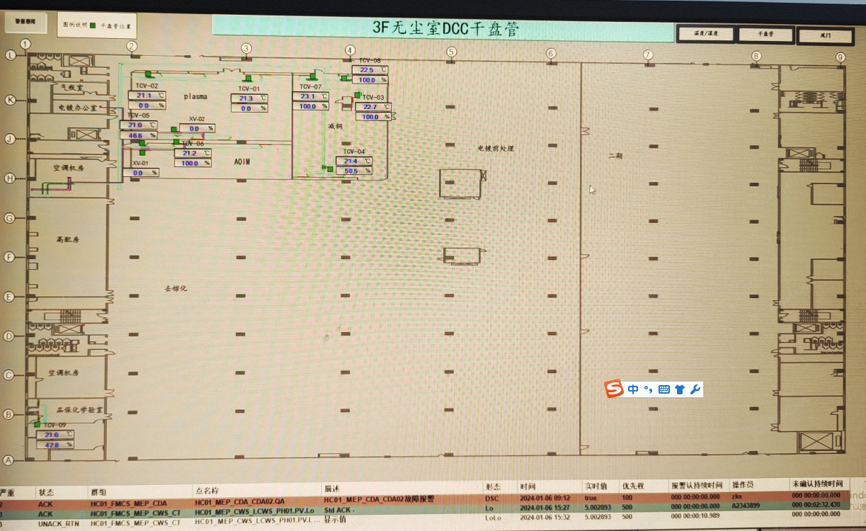
车间 | DCC名称 | 溫溼度看板 | 温度控制中值 | HIHI | HI | LO | LOLO | 湿度 | 看板點位 | 空调箱 | TCV_SP
plasma | TCV_01 | TTHT03 | 22±2 | 24 | 23.6 | 20.4 | 20 | 40%~60% | HC01_CR_3F_ROOM_TT03 | MAU301 | 20.5
 | TCV_02 |  |  |  |  |  |  |  |  |  | 19.5
AOIM | TCV_05 | TTHT01 |  |  |  |  |  |  | HC01_CR_3F_ROOM_TT01 |  | 21.8
 | TCV_06 |  |  |  |  |  |  |  |  |  | 22
品保化学实验室 | TCV_09 | TTHT02 |  |  |  |  |  | 30%~70% | HC01_CR_3F_ROOM_TT02 | MAU402 | 21

4F
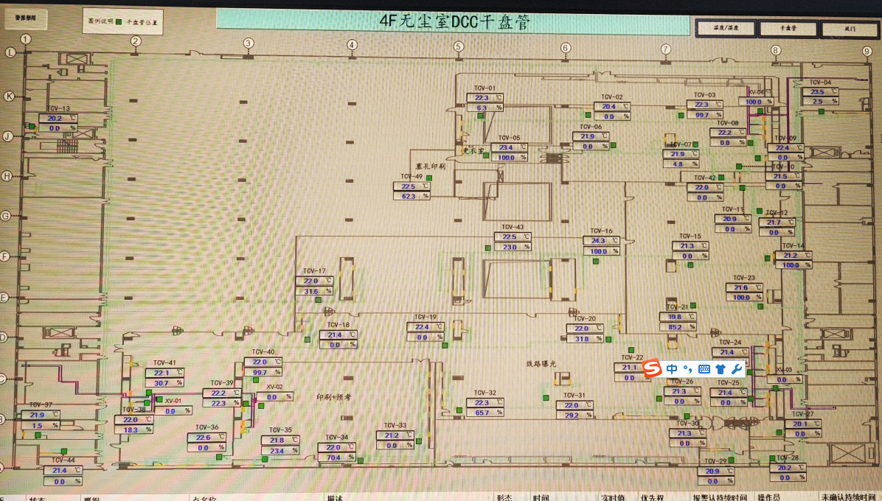
车间 | DCC名称 | 溫溼度看板 | 温度控制中值 | HIHI | HI | LO | LOLO | 湿度 | 看板點位 | 空调箱 | TCV_SP
塞孔印刷 | TCV_49 | TTHT14 | 22±2 | 24 | 23.6 | 20.4 | 20 | 45%~55% | HC01_CR_4F_ROOM_TT14 | MAU404 | 22
阻抗测量房 | TCV_42 | TTHT04 | 22±2 | 24 | 23.6 | 20.4 | 20 | 45%~55% | HC01_CR_4F_ROOM_TT04 |  | 23
AOI | TCV_01 | TTHT03 | 22±2 | 24 | 23.6 | 20.4 | 20 | 45%~55% | HC01_CR_4F_ROOM_TT03 |  | 22.5
 | TCV_02 |  |  |  |  |  |  |  |  |  | 22.8
 | TCV_03 |  |  |  |  |  |  |  |  |  | 23.6
 | TCV_05 |  |  |  |  |  |  |  |  |  | 21
 | TCV_06 |  |  |  |  |  |  |  |  |  | 22.5
 | TCV_07 |  |  |  |  |  |  |  |  |  | 23
 | TCV_08 |  |  |  |  |  |  |  |  |  | 23.5
 | TCV_09 |  |  |  |  |  |  |  |  |  | 22.5
 | TCV_10 |  |  |  |  |  |  |  |  |  | 22.5
防焊测量 | TCV_13 | TTHT01 | 22±2 | 24 | 23.6 | 20.4 | 20 | 45%~55% | HC01_CR_4F_ROOM_TT01 |  | 22.7
制网室 | TCV_37 | TTHT12 | 22±2 | 24 | 23.6 | 20.4 | 20 | 45%~55% | HC01_CR_4F_ROOM_TT12 | MAU402 | 22.5
显影室 | TCV_44 | TTHT11 | 23±5 | 28 | 27.5 | 18.5 | 18 | 0%~100% | HC01_CR_4F_ROOM_TT11 |  | 21
防焊线路曝光 | TCV_18 | TTHT07 | 22±2 | 24 | 23.6 | 20.4 | 20 | 45%~55% | HC01_CR_4F_ROOM_TT07 |  | 22.6
 | TCV_19 |  |  |  |  |  |  |  |  |  | 22.6
 | TCV_20 |  |  |  |  |  |  |  |  |  | 21.5
 | TCV_22 | TTHT06 |  |  |  |  |  |  | HC01_CR_4F_ROOM_TT06 |  | 22
 | TCV_24 |  |  |  |  |  |  |  |  |  | 21.5
 | TCV_25 |  |  |  |  |  |  |  |  |  | 22
 | TCV_26 |  |  |  |  |  |  |  |  |  | 21.5
 | TCV_28 |  |  |  |  |  |  |  |  |  | 22
 | TCV_29 |  |  |  |  |  |  |  |  |  | 22
 | TCV_30 |  |  |  |  |  |  |  |  |  | 22.2
 | TCV_31 |  |  |  |  |  |  |  |  |  | 21
 | TCV_32 |  |  |  |  |  |  |  |  |  | 19
 | TCV_36 | TTHT10 |  |  |  |  |  |  | HC01_CR_4F_ROOM_TT10 |  | 22.1
 | TCV_38 |  |  |  |  |  |  |  |  |  | 22
 | TCV_41 |  |  |  |  |  |  |  |  |  | 22.2
印刷预烤 | TCV_33 | TTHT08 | 22±2 | 24 | 23.6 | 20.4 | 20 | 45%~55% | HC01_CR_4F_ROOM_TT08 |  | 22.5
 | TCV_34 |  |  |  |  |  |  |  |  |  | 22.3
 | TCV_35 |  |  |  |  |  |  |  |  |  | 22.4
 | TCV_39 |  |  |  |  |  |  |  |  |  | 22.6
 | TCV_40 |  |  |  |  |  |  |  |  |  | 22.5
 | TCV_33 | TTHT09 | 22±2 | 24 | 23.6 | 20.4 | 20 | 45%~55% | HC01_CR_4F_ROOM_TT09 |  | 22.5
 | TCV_34 |  |  |  |  |  |  |  |  |  | 22.3
 | TCV_35 |  |  |  |  |  |  |  |  |  | 22.4
 | TCV_39 |  |  |  |  |  |  |  |  |  | 22.6
 | TCV_40 |  |  |  |  |  |  |  |  |  | 22.5
干膜房 | TCV_27 | TTHT05 | 22±2 | 24 | 23.6 | 20.4 | 20 | 45%~55% | HC01_CR_4F_ROOM_TT05 |  | 21.5

